Makro DE
Version 26.0.DE | Reihengeschäftrechner Deutschland - Makro - Länder ersetzen in den Word-Files

 |  | Pfad und Dateiname des Wordfiles:
 | Wählen Sie die zu bearbeitende Word-Datei (mit dem Reihengechäft Beispiel) über den Button "Datei auswählen" aus.

 | ALT | NEU

 | AT Österreich | AT Österreich | Wenn Sie Österreich ersetzen wollen, wählen Sie ein "Ersetzungsland" aus der Drop-Down-Liste in der Spalte "NEU" (=Spalte D) aus.

 | FR Frankreich | FR Frankreich | Wenn Sie Frankreich ersetzen wollen, wählen Sie ein "Ersetzungsland" aus der Drop-Down-Liste in der Spalte "NEU" (=Spalte D) aus.

 | PL Polen | PL Polen | Wenn Sie Polen ersetzen wollen, wählen Sie ein "Ersetzungsland" aus der Drop-Down-Liste in der Spalte "NEU" (=Spalte D) aus.

 | CH Schweiz | CH Schweiz | Wenn Sie die Schweiz ersetzen wollen, wählen Sie ein "Ersetzungsland" aus der Drop-Down-Liste in der Spalte "NEU" (=Spalte D) aus.

 |  |  | Bevor Sie die Funktion ausführen, muss zumindest ein Ersetzungsland in der Spalte "NEU" (=Spalte D) ausgewählt werden

ACHTUNG: Dies ist eine Demoversion ohne Makro. D.h. die Buttons oben sind ohne Funktion.
Anleitung:
Schritt 1): | Klicken Sie auf den Button "Datei auswählen". Wählen Sie jenes Reihengeschäft-Wordfile auf Ihrem Rechner aus, bei dem Sie Länder ersetzen wollen.
Schritt 2): | In Spalte B ("ALT") und Spalte D ("NEU") stehen zu beginn jeweils die gleichen Länder. Wählen Sie über die Drop-Down-Felder in Spalte D die "Ersetzungsländer" aus. Mit dem Reset-Button können die Ersetzungsländer wieder zurückgesetzt werden. Jedes Ersetzungsland kann nur einmal ausgewählt werden. "Deutschland" kann nicht ersetzt werden und ist daher in der Spalte B nicht angeführt. Sobald ein Ersetzungsland ausgewählt wurde, sehen Sie rechts (ab Spalte I) die jeweiligen Original- und Ersetzungswörter bzw. Wortkombinationen.
Schritt 3): | Bevor Sie auf den Button "Länder ersetzen" klicken, achten Sie darauf, dass das ausgewählte Word-File nicht geöffnet ist. Nach Klick auf den Startbutton wird das ausgewählte Word-File vom Makro geöffnet und die jeweiligen Länder werden ersetzt. Das Word-File muss nun nur noch gespeichert werden (entweder unter selben oder unter neuem Namen).

Sicherheitshinweis:
 | Wenn die Sicherheitsrichtlinien Ihres Unternehmens den Einsatz von Makros verbieten, habe ich dafür vollstes Verständnis.
 | Sie finden nach der Auswahl der Ersetzungsländer oben rechts (ab Spalte I) die jeweiligen Original- und Ersetzungswörter bzw. Wortkombinationen. Sie können diese auch manuell (mit copy/paste) in die Ersetzungsfunktion von Word einfügen. Dabei ist darauf zu achten, dass die Ersetzungsbegriffe der Reihe nach (von links nach rechts) eingesetzt werden und die Option "Groß-/Kleinschreibung beachten" aktiviert ist.
 | Die Struktur dieses Excel-Files sowie die versteckten Tabellen und das Makro selbst sind passwortgeschützt. Sie können aber per E-Mail das Passwort von mir anfordern, wenn Sie oder Ihr IT-Experte das Makro vor dem Einsatz begutachten wollen.

Technische Voraussetzungen:
 | Dieses Makro wurde unter Windows 10 Pro (German) mit Microsoft Office Home & Business 2016 (German) programmiert und getestet.
 | Die Funktionstüchtigkeit unter anderen Betriebssystemen bzw. anderen Office-Versionen kann nicht garantiert werden. Wir bitten Sie aber dennoch uns über etwaige Fehlermeldungen unter Angabe der verwendeten Umgebung zu informieren, damit wir an dem Problem arbeiten können.

Anmerkung:
 | Bedingt durch den Brexit finden Sie bei den Mitgliedsstaaten nun auch "Nordirland", da für Nordirland weiterhin die innergemeinschaftlichen Regeln für Lieferungen gelten.
 | Seit der Version 21.2.DE sind bei den Drittländern auch jene Länder auswählbar, für die es kein eindeutiges Adjektiv gibt (Färöer-Inseln, Hongkong, Macau, St. Kitts und Nevis, Trinidad und Tobago sowie die Vereinigten Arabischen Emirate). Bei diesen Ländern muss daher eine etwas holprige Grammatik in Kauf genommen werden.

Makros aktivieren:
 | In älteren Betriebssystemen konnte man zumeist durch die Bestätigung von Sicherheitsabfragen die Makros aktivieren. In Windows 11 haben wir festgestellt, dass dies nicht ausreicht und zuvor in den Eigenschaften der Datei ein Hackerl gesetzt werden muss.
 | 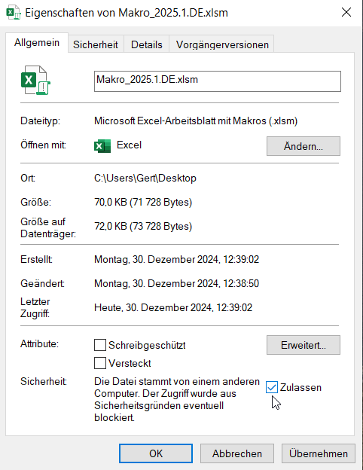 1) Klicken Sie mit der rechten Maustaste auf die ungeöffnete Datei im Explorer (oder am Desktop). 2) Wählen Sie im Kontextmenü die Eigenschaften aus 3) Setzen Sie ein Hackerl bei "Zulassen" und bestätigen Sie mit "OK" 4) Öffnen Sie nun die Datei und bestätigen Sie wie gewohnt die Sicherheitsabfragen (Inhalt aktivieren etz.)

